Tester 要求(From 客)
熱源
熱源
一般測定冶具要求
項目 | 要求 | 备注
パワースぺクトル | 図面の条件の通り
環境温度 | 25±5℃，風がない
測定点 | 図面の要求の通りに
測定スタート温度 | 60℃
測定時間 | 60s
熱源 | 銅プレート（10g）+セラミック発熱プレート；熱源12mm*12mm
冶具設計 | 熱源と測定点だけが接触、他の部分はふろ－とします、出来るだけワークと測定冶具の接触を避けるように。典型的な設計は下図のよう
その他 | 熱伝導シートを使用、熱伝導係数は25W

冶具の典型設計：
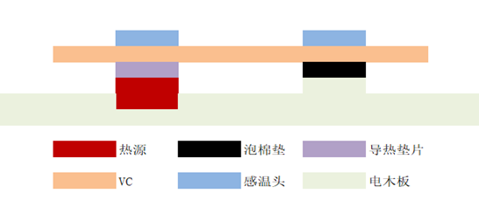

熱源
スポンジプレート
熱伝導プレート

センサー

喷码要求
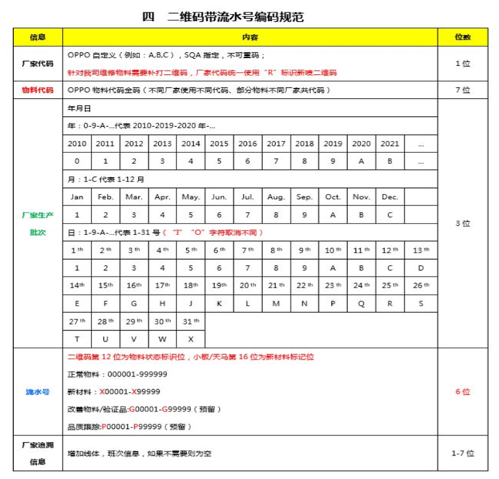
2Dコード要求：
1：インクを環境保護タイプを使用すること、OPPOの有害物要求に満たす。
2：2Dコードサイズ：6mm*6mm（提案値建、可読み取る可能を確保すればいい）
3：2Dコード位置：熱源面、熱源エリアセンターに揃い、位置公差±3mm（図面上表示がある場合その通りに実行すること）
4：インクジェット例： C 4878595 9A7 115260

DD305
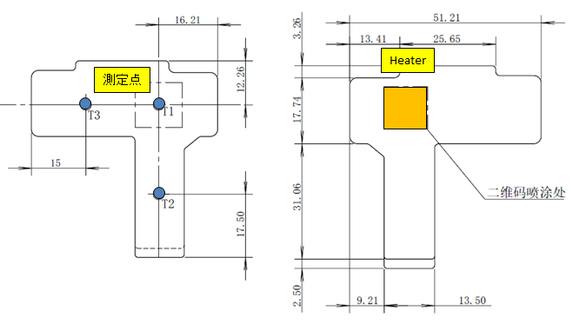
Oppo DD305 | お客様の要求
測定位置 | 図面に従ってください
測定点数 | 3点 (T1 T2 T3)
HeaterのW数 | Power MAX 114W、Working T MAX 180℃
Heaterのサイズ | 20x20 mm
Heaterの材質 | セラミックス
Heater touch面 | 12x12 mm
Delta T Spec | 5W/3℃ (NSTD Tester spec) 5W/5℃ (Oppo QA tester spec)
環境温度 | 25 +/- 5 ℃
測定開始温度 | 45℃
測定時間 | 60 sec
測定姿勢(水平 or 垂直) | 水平
冷却方法 | 自然冷却 (No Air flow)
サーマルパッドの種類(型番)、厚み | Thermal Conductivity：25W (CCI使用thermo pad：Sarcon GR-Hm 厚み0.3mm)
治具設計ポイント | Heaterと温度測定点がサンプルにタッチたげ、 他のの部分をタッチにないでください。

Barcode物料代碼 | 4880989

CC161L
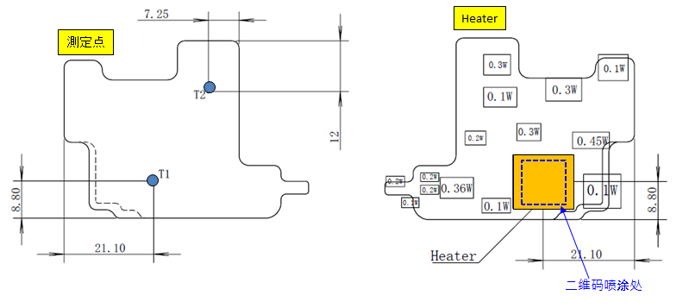
Oppo CC161L | お客様の要求
測定位置 | 図面に従ってください
測定点数 | 2点 (T1 T2)
HeaterのW数 | Power MAX 114W、Working T MAX 180℃
Heaterのサイズ | 20x20 mm
Heaterの材質 | セラミックス
Heater touch面 | 12x12 mm
Delta T Spec | 4W/3℃ (NSTD Tester spec) 4W/5℃ (Oppo QA tester spec)
環境温度 | 25 +/- 5 ℃
測定開始温度 | 60℃
測定時間 | 30 sec
測定姿勢(水平 or 垂直) | 水平
冷却方法 | 自然冷却 (No Air flow)
サーマルパッドの種類(型番)、厚み | Thermal Conductivity：25W (CCI使用thermo pad：Sarcon GR-Hm 厚み0.3mm)
治具設計ポイント | Heaterと温度測定点がサンプルにタッチたげ、 他のの部分をタッチにないでください。

Barcode物料代碼 | 4879556

AD097
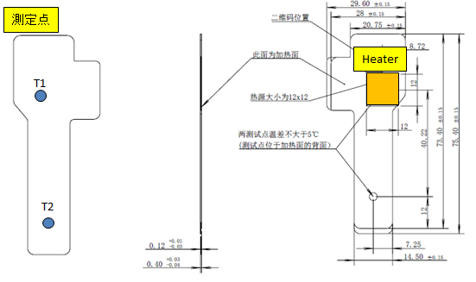
Oppo AD097 | お客様の要求
測定位置 | 図面に従ってください
測定点数 | 2点 (T1 T2)
HeaterのW数 | Power MAX 114W、Working T MAX 180℃
Heaterのサイズ | 20x20 mm
Heaterの材質 | セラミックス
Heater touch面 | 12x12 mm
Delta T Spec | 5W/3℃ (NSTD Tester spec) 5W/5℃ (Oppo QA tester spec)
環境温度 | 25 +/- 5 ℃
測定開始温度 | 60℃
測定時間 | 30 sec
測定姿勢(水平 or 垂直) | 水平
冷却方法 | 自然冷却 (No Air flow)
サーマルパッドの種類(型番)、厚み | Thermal Conductivity：25W (CCI使用thermo pad：Sarcon GR-Hm 厚み0.3mm)
治具設計ポイント | Heaterと温度測定点がサンプルにタッチたげ、 他のの部分をタッチにないでください。

Barcode物料代碼 | 4879497

EE149
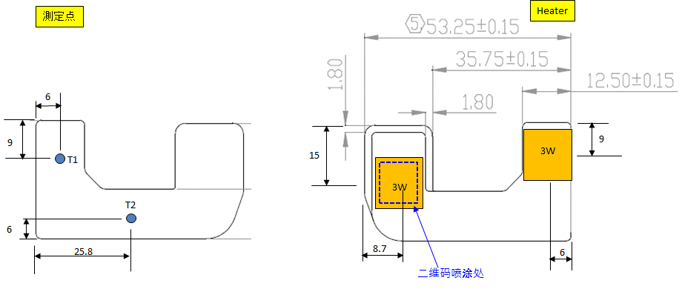
Oppo AD097 | お客様の要求
測定位置 | 図面に従ってください
測定点数 | 2点 (T1 T2)
HeaterのW数 | Power MAX 114W、Working T MAX 180℃
Heaterのサイズ | 20x20 mm
Heaterの材質 | セラミックス
Heater touch面 | 12x12 mm
Delta T Spec | 3W + 3W /3℃ (NSTD Tester spec) 3W + 3W /5℃ (Oppo QA tester spec)
環境温度 | 25 +/- 5 ℃
測定開始温度 | 60℃
測定時間 | 30 sec
測定姿勢(水平 or 垂直) | 水平
冷却方法 | 自然冷却 (No Air flow)
サーマルパッドの種類(型番)、厚み | Thermal Conductivity：25W (CCI使用thermo pad：Sarcon GR-Hm 厚み0.3mm)
治具設計ポイント | Heaterと温度測定点がサンプルにタッチたげ、 他のの部分をタッチにないでください。

Barcode物料代碼 | 4879398

